Sheet1
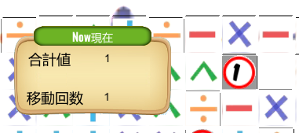




＋マスをふむといまの数が＋2

すべての計算で2を用います


－マスをふむといまの数が－２



×マスをふむといまの数が×２
20

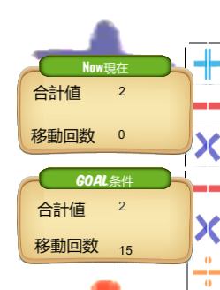

÷マスをふむといまの数が÷２


緑で三角のマスをふむと
いまの数が2乗される！
GOAL条件の数と同じ数にして
ゴールにぶつかればクリア！

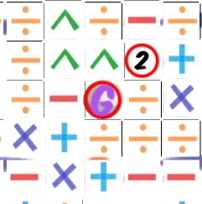

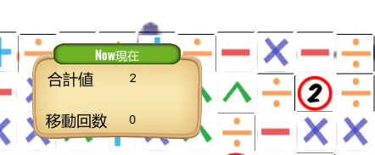

ふんだマスによって数が変わる！
ゴールにはどの方向からぶつかってもOK ！

